상품제안서
송월 뱀부 프리미엄 180g 호텔수건 2P 풀세트 | 상품코드: S24498

 |  |  |  |  |  |  | 02-713-8555 | www.synergygift.co.kr
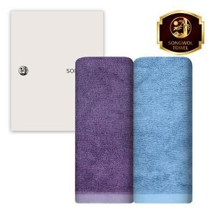

【상세/제작정보】 | <p><span style="font-size: 14pt;">※ 자수인쇄 진행시 디자인에 따라 인쇄비 편차 발생 됩니다.</span></p><p><span style="font-size: 14pt;">※ 쇼핑백 구매시 별도 문의 바랍니다.</span></p>

【인쇄/포장옵션】 | 실크, 자수 / 포장지포장

【공급단가】 | 수량 | 50~ | 100~ | 500~ | 1,000~ | 3,000~
*VAT별도 | 회색 | 10,210원 | 9,660원 | 9,190원 | 8,960원 | 8,800원
 | 파랑 | 10,210원 | 9,660원 | 9,190원 | 8,960원 | 8,800원
 | 아이보리 | 10,210원 | 9,660원 | 9,190원 | 8,960원 | 8,800원
 | 보라 | 10,210원 | 9,660원 | 9,190원 | 8,960원 | 8,800원

【상품 URL】 | https://www.synergygift.co.kr:443/src/goods_detail.php?gdno=24498

